1. Instructions

Révision des normes ASI : formulaire de commentaires (Excel)

À propos de ce document

Ce formulaire de commentaires (Excel) est destiné à recueillir les commentaires dans le cadre de la première consultation publique sur les projets de normes ASI Performance Standard V4 et Chain of Custody V3. Ce formulaire doit être utilisé pour les commentaires sur des sections, critères ou exigences spécifiques des projets de normes. Il doit être utilisé en parallèle avec les projets de consultation (PDF) des normes PS V4 ou CoC V3, car vous devrez saisir des numéros de référence spécifiques pour chaque point de retour d'information (voir l'onglet « Référence »). Le questionnaire de consultation doit être utilisé pour les commentaires plus généraux sur les projets ou pour donner votre avis sur des questions de consultation spécifiques. Tous les projets de consultation et les ressources connexes sont disponibles sur la page web de consultation:
https://aluminium-stewardship.org/standards-revision-consultation-hub

Comment remplir le formulaire

Commencez par saisir vos coordonnées dans l'onglet «3 : Vos Informations». Utilisez l'onglet «4 : Vos commentaires» pour saisir vos commentaires ou suggestions sur les projets de normes. 1. Dans la colonne B, saisissez la norme (PS V4 ou CoC V3) à laquelle votre commentaire se rapporte 2. Dans la colonne C, saisissez le numéro de référence du texte spécifique sur lequel vous souhaitez faire un commentaire. Il peut s'agir d'une sous-section, d'un critère ou d'une exigence (voir l'image dans l'onglet «2 : Référence» ). 3. Les colonnes D et E se rempliront automatiquement. Veuillez vérifier que c'est correct avant de continuer. Si ce n'est pas le cas, vérifiez votre numéro de référence. 4. Saisissez vos commentaires dans la colonne H (« Commentaires détaillés ») - en utilisant une ligne par commentaire.

Renvoi de vos commentaires

Une fois le formulaire rempli, veuillez l'envoyer par e-mail à consultation@aluminium-stewardship.org avant le 20 avril 2026, date de clôture de la consultation.

POUR LES COMMENTAIRES MULTIPLES : Vous ne pourrez pas copier-coller du contenu dans ce formulaire Excel en raison de son formatage structuré. Toutefois, si plusieurs personnes fournissent des commentaires (par exemple, au nom d'une organisation), vous pouvez remplir et renvoyer plusieurs formulaires Excel.

UTILISATION DES INFORMATIONS/AVIS DE CONFIDENTIALITÉ: Nous traitons vos informations dans la plus stricte confidentialité et conformément à nos politiques de confidentialité et de protection de la vie privée. Vous pouvez consulter nos politiques ici: https://aluminium-stewardship.org/policies. ASI ne publiera pas les noms des personnes ou des organisations spécifiques qui ont participé à la consultation et n'attribuera pas les commentaires à des personnes dans aucune version publiée des réactions. En nous envoyant ce formulaire rempli, vous acceptez cette utilisation des informations que vous fournissez.

2. Référence
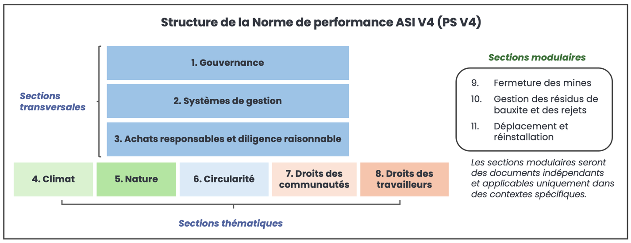
Référence - à titre informatif uniquement
Ce diagramme montre un exemple de sous-section, de critère et d'exigence dans la structure PS V4 (à saisir comme numéro de référence pour chaque point de retour d'information). Pour plus de détails sur ce format, veuillez vous reporter à l'introduction du projet de consultation ou au résumé des modifications PPT. | Pour le projet COC V3, les commentaires doivent être saisis pour l'exigence concernée (par exemple 3.1), qui comprend tous les sous-points (3.1.1, etc.).

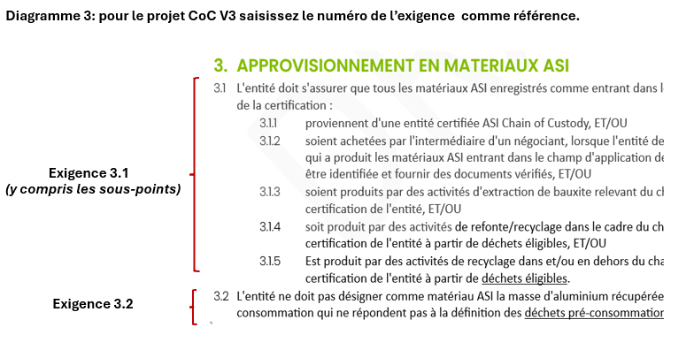

Le projet de consultation du PS V4 a été restructuré en 3 sections transversales, 5 sections thématiques et 3 sections « modulaires » distinctes qui ne s'appliquent que dans des contextes spécifiques.

